課題①クリエイティブ要因分析
課題①クリエイティブ要因分析
■前提
WEB広告での販売の仕組みとして、SNSやWEBサイト等に表示された広告に興味を持ったユーザーが、
広告をタップ（クリック）して、そこから商品を購入することで売上になります。
つまり、広告を出している企業としては、
広告がたくさんタップされ、なおかつタップした多くのユーザーに商品を購入していただけるのがベストな状態です。
これを前提として以下の設問に回答してください。

【設問1】
以下の広告を配信した結果、平均よりも多くタップされたものの、商品購入にはいたりませんでした。


この広告をタップすると、以下のページにアクセスします。
https://perfectbhcare.com/hyalodeep/b022002_1081.html?ad_id=no&item_id=no&redirect=no


①平均よりも多くタップされたものの、商品購入にはいたらなかった原因を記載してください。
＜回答欄＞ ▼平均より多くタップされた理由 「いいね！が止まらない」「1500万枚が完売」など、みんなが買っている感じの言葉が多くて、流行っているなら知っておきたいと思わせるからだと思います。 また最後が「〜化粧品とは？」になっていて商品名が書いていないので、何の化粧品なのか気になってタップしてしまうと思います。 画像もインスタの投稿みたいになっていて、広告っぽくなく普通の口コミに見えるのもタップされやすい理由だと思いました。 ▼購入に至らなかった理由 タップした人の多くは「何が流行ってるんだろう？」という興味だけでタップしていて、目元のシワに悩んでいる人ばかりではなかったからだと思います。 広告には何の悩みに使う商品か書いていないので、ページを開いて目元用のパッチだと分かった時点で「自分には関係ないな」と思って閉じてしまったのではないかと思います。 あと「40代女性に大人気」と書いてあるのに画像は若い女性なので、40代の人が自分向けだと感じにくいのも原因だと思いました。

②上記を踏まえて、広告をどのように変更すべきかを回答してください。
また、なぜそのように修正するのかの理由も記載してください。
広告は全て作りかえても一部だけ変更するのでも構いません。
＜回答欄＞ ▼変更後のテキストと画像のイメージをできるだけ具体的に記載してください 【テキスト】 40代の目元の乾燥小ジワ問題。 貼って寝る【刺すヒアルロン酸】が話題 【画像】 インスタ投稿風のデザインといいねの数はそのまま残して、写っている人を40代くらいの女性に変えます。 女性が目の下にパッチを貼って寝る前の写真にして、端に「累計1500万枚突破」と小さく入れます。 ▼そのように変更する理由 今の広告はタップはされているので、「話題になっている感じ」やインスタ風の画像は残したほうがいいと思いました。 その上で「40代の目元の乾燥小ジワ」と悩みをはっきり書くことで、本当に悩んでいる人がタップしてくれるようにしました。 また「貼って寝る」「刺すヒアルロン酸」と何の商品かを少し見せておくことで、ページを開いたときに「思っていたのと違う」とならないようにしました。

【設問2】
以下の広告を配信した結果、ほぼタップされませんでしたが、タップした人はほぼ全員が商品を購入しました。


この広告をタップすると、以下のページにアクセスします。
https://www.hyalodeep.com/pc/index_306_248.htm?ad_id=no&item_id=no&redirect=no
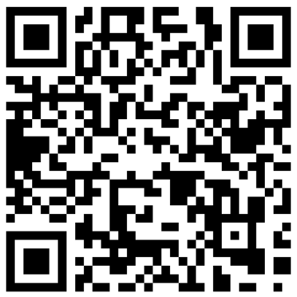

①ほぼタップされなかったがタップした人はほぼ全員が商品を購入した理由を記載してください。
＜回答欄＞ ▼ほぼタップされなかった理由 「公式サイト」「北の快適工房がお届けする」と書いてあって、ひと目で会社の宣伝だと分かってしまうからだと思います。ニュースを見ている途中だと、宣伝っぽいものは読み飛ばしてしまうと思います。 また「ヒアロディープパッチ」という名前だけでは何の商品なのか分からず、「翌朝ルンルン気分に」もどう良いのかが伝わりにくいと思いました。 ▼タップした人はほぼ全員が購入した理由 広告に商品名や商品の内容がそのまま書いてあるので、タップした人は最初からこの商品を知っていたり、目元ケアに興味がある人だけだったからだと思います。 広告とページの内容も同じなので、イメージとのズレがなくそのまま購入したのだと思います。

②上記を踏まえて、広告をどのように変更すべきかを回答してください。
また、なぜそのように修正するのかの理由も記載してください。
広告は全て作りかえても一部だけ変更するのでも構いません。
＜回答欄＞ ▼変更後のテキストと画像のイメージをできるだけ具体的に記載してください 【テキスト】 目元の小ジワに「刺す」ケア？ ヒアルロン酸の針が寝ている間に溶ける 【画像】 目の下にパッチを貼って寝ている女性の目元のアップにして、横にパッチの針の部分を拡大したイラストを入れます。 商品のパッケージは右下に小さく入れるくらいにします。 ▼そのように変更する理由 今の広告は買う人の割合が高いので、ヒアルロン酸の針の商品だということは変えずに伝えるようにしました。 ただそれだけだとタップされないので、「目元の小ジワに」と悩みを書いて、「刺す」ケア？と少し気になる言い方にしました。 画像も商品パッケージだけより、使っているところが分かる方が目に止まりやすいと思いました。

●このテスト回答にかかった時間をお教えください
（ 時間 分）

課題②広告作成
課題②広告作成
■課題概要
SmartNews（スマホアプリ）で配信する「レスポンス広告」を作成します。

今回作成するSmartNews広告は、下記のようなテキスト＋画像の形式の広告です。

下記のように一般的なニュースの見出し間に挟まるような形で配信されます。
見え方はアプリをダウンロードしてスマートフォンの実機で確認して下さい。背景色は設定によります。


広告を見て興味を持った方がタップ（クリック）すると、
下記URLのような商品を紹介・販売するWEBページ（＝LP)にアクセスする仕組みです。
https://lp.kaitekikobo.jp/lp/lidkirara/line/b027001_1907.html?ad_id=no&item_id=no&redirect=no
■そもそも広告とは？
広告は一般的に「イメージ広告」と「レスポンス広告」の大きく２つに分かれています。
イメージ広告はその名の通り、商品や企業の「認知度アップ」「イメージアップ」のために行う広告です。
そのため「良い印象を持ってもらう」ことが最も重要になります。
例えば「肌が私に自信をくれる（Kanebo／トワニー）」「レディにしあがれ（資生堂／マキアージュ）」というような広告文などが挙げられます。
一方、当社が主に使用しているのはイメージ広告ではなく、レスポンス広告です。
レスポンス広告は広告を見た人にそのまま直接「注文」してもらうための広告です。そのため「今、注文したいと思ってもらうこと」が重要です。
今回の課題では、広告からまず記事のような形式のWEBページに飛び、商品自体への興味やWEBページの続きに興味を持ってもらって、
最終的には商品の公式WEBページへ飛んでもらい、ご注文いただく流れになります。
ニュース媒体のSmartNewsを見ているユーザーの気持ちを意識して、「注文」につながるような「レスポンス広告」を作成してください。
■SmartNews 広告作成ルール
広告を構成する要素は下記の2点です。例をご覧ください。
①文字数：全角35文字以内、15文字で改行
②画像サイズ：横長1200×628ピクセル

【設問】
①以下のWEBページに向けて広告を作成してください。


https://lp.kaitekikobo.jp/lp/lidkirara/line/b027001_1907.html?ad_id=no&item_id=no&redirect=no

※注意点
・あなたの実力が判断できないため飛び先のWEBページ（＝LP)の画像は広告画像として引用しないでください。
・LPに使用されている画像以外であれば著作権を気にせずご使用頂いて構いません。
・もし商品の画像を使用したい場合は、別途お渡ししている画像を使用してください。
・暴力的表現/性的表現/過度に不快な画像/ビフォーアフター写真は不可です。
・画像加工に使用するソフトに指定はありません。（おすすめのソフト：Canva , photoshopなど）

広告作成ルール内の広告例のようにレイアウトした上で、広告全体を画像にして以下の回答欄に挿入してください。
＜回答欄＞

②なぜこのような広告にしたのか、意図を文章で記入してください。省略せずにあるだけ全て記載してください。
＜回答欄＞ ターゲットは、年齢でまぶたが下がってきて「二重の幅がせまくなった」「目が小さくなった気がする」と感じている40〜60代の女性にしました。 SmartNewsを見ている人はニュースを読みに来ているので、広告をじっくり見ないと思います。なので1行目で「まぶたが重くて二重が消えた」と、鏡を見て実際に感じていることをそのまま書いて、自分のことだと気づいてもらえるようにしました。「たるみ」よりも、二重が消えたと書いた方が分かりやすいと思いました。 2行目の「塗った瞬間ピンッ！」は、ページの中で塗ってすぐハリを感じられることが一番の特長として書かれていたので、そこに期待してタップしてもらえるようにしました。「まぶた専用」は、まぶただけのケア商品はあまり聞かないので、気になってもらえると思って入れました。 画像はビフォーアフターやLPの画像が使えないので、まぶたが上がる矢印のイラストにして、テキストの「ピンッ！」と合わせました。「まぶた専用」を一番大きく入れて、小さく表示されても何の商品か分かるようにしました。色はニュースの中で浮きすぎないように、肌に近いピンクベージュにしました。

●このテスト回答にかかった時間をお教えください
（ 時間 分）

課題④ディレクション
課題④ディレクション
■課題概要
商品概要書を元に、ディレクションを行います。
『シミスポットパッチ』という商品の商品概要書をもとに広告・その飛び先のWEBページ（＝LP）を制作すると仮定した上で、
・ターゲット
・独自の強み
・キャッチコピー
を考察していただき、自由に記述してください。
※商品概要書は別ファイルを参照ください。

【設問1】
ターゲットはどのような人に設定しますか？またそのように設定した理由も記載してください。
＜回答欄＞ 40〜50代の女性で、頬などに目立つシミがあって毎朝コンシーラーで隠している人にしました。 理由は、顔全体のくすみより「このシミが気になる」という人の方が、毎日鏡を見るたびに気になっていて、悩みが強いと思ったからです。 また、美白美容液を使ってもあまり変わらなかった人や、皮膚科のレーザーは高いし怖くて行けない人にとって、貼って寝るだけのパッチはちょうどいいと思いました。 シミに直接貼る商品なので、顔全体より「一か所のシミ」に悩んでいる人に合っていると思います。

【設問2】
設定したターゲットのニーズを満たす上で、競合にはない本商品独自の強みは何であると考えますか？
※広告表現に落とし込む想定をした時に複数の強みが必要と判断した場合は複数記載していただいて構いません。
＜回答欄＞ ①美白成分を針にして、シミに直接届けられること 美容液などは肌の表面に塗るだけなので成分が届きにくいですが、この商品は美白成分でできた細い針が刺さって中で溶けるので、塗るより届きやすいと思います。「塗っても変わらなかった」と思っている人に響くと思いました。 ②気になるシミだけにピンポイントで使えること 顔全体に塗るものではなく、気になるシミの上にだけ貼れるので、そのシミを集中してケアできます。 ③貼って寝るだけで簡単なこと 夜貼って朝はがすだけなので、面倒くさがりな人でも続けやすいです。レーザーと違って家でできて、かさぶたなどもないのも強みだと思います。

【設問3】
設問1のターゲットに対して設問2の独自の強みを伝えるためのキャッチコピーを記載してください。
ある場合は複数記載していただいて構いません。
＜回答欄＞ ①塗る美白で届かないシミに、“刺す”という選択。 ②そのシミ、塗るより「刺して」届ける。 ③レーザーは怖いけど、シミはあきらめたくない人へ。貼って寝るだけのシミケア。

【設問4】
設問1~3を踏まえてYahoo!JAPAN（スマートフォンサイト）で配信する「レスポンス広告」を、
実際に配信される媒体面を見て想像しながら、作成してください。
配信面（Yahoo! Japan）
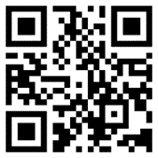


https://www.yahoo.co.jp/

広告例をご覧ください。広告を構成する要素は下記の3点です。
① 画像（比率1：2の横長）
② 見出し（空白/記号含め全角20字以内）
③ テキスト（空白/記号含め全角38字以内）
※あくまでも配置と文字数の例であり、この広告自体を参考にする必要はありません。

広告例のようにレイアウトした上で、広告全体を画像にして以下の回答欄に挿入してください。
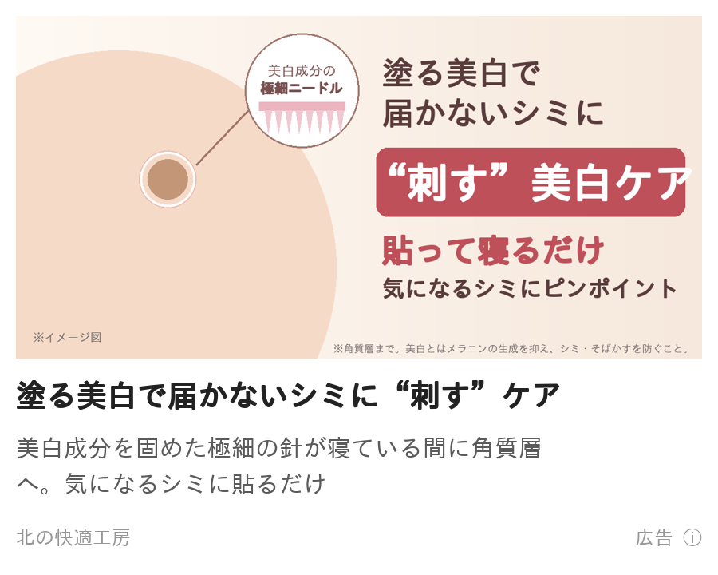 ＜回答欄＞

●このテスト回答にかかった時間をお教えください
（ 時間 分）

課題⑤セールスライティング
課題⑤セールスライティング
■課題概要
このテストは読んだ人に「今すぐ買いたい！」と思わせる文章を書く能力を見るテストです。
「欲しい」「買いたい」と思わせるのはもちろんのこと、
「今すぐ購入しよう」「今すぐお店に行こう」と今すぐ行動を起こさせるような文章を書いて下さい。
■セールスレターとは？
モノやサービスを売るための文章のこと、いわゆる広告の一種です。
広告文やキャッチコピーだけでは、読者はまだ「どんな商品なのか」「何の役に立つのか」といった疑問が残り、購入までいたりません。
そこで、セールスレターを読んでもらうことで消費者の疑問を解消し、購入してもらうための案内文のイメージです。
※コピーライティングの一種です。コピーライティングは広告文章を書く技術のことで商品イメージ向上なども含まれます。
※商品の特徴や価格などを書いただけの文章は「紹介文」であり、セールスレターではありません。

例）
・悩みがある人に向けて：
その悩みは◯◯が原因のため、◯◯をするのがオススメです！それを叶えるのがAという商品です！
・買うか悩んでいる人に向けて：
A商品はB商品と比べて◯◯な点が優れています！A商品を実際に使った人からも好評です！
■注意点
ブランディングイメージ向上などの文章やキャッチコピーとは異なります。
読者に認知されるだけではなく、その後の購入まで繋げられる文章を意識して下さい。
■回答例
－－メール件名－－－－－－－－－－－－－－－－－－－－－－－－－－－－
目元のある部分専用のエイジングケアが今話題？！
－－－－－－－－－－－－－－－－－－－－－－－－－－－－－－－－
こんにちは！コスメコンシェルジュの泉と申します！
今回、ありそうでなかった！もう口コミしたくてたまらない！
そんな商品を発掘してしまったので、思わずメールしてしまいました。
お伝えしたい商品というのは、
目周りのスキンケアアイテムなのですが・・・・
なんと
「まぶた専用」
なんです！
今まで「まぶた」だけをケアしたことってありますか？
せいぜいやっていても、アイクリームを目元全体に使用する程度。
メイク、アイプチ、二重ノリ、マツエク、マスカラ、
まぶたにいろいろと手を施したことはある方が多いのかと思いますが
ケアはどうでしょう？？
目をパッチリ、大きく見せる、二重をつくる、
可愛く見せるためには、特に手が抜けないのが目元、そしてまぶた。
でも、実は、やればやるほど、
まぶたにとっては、大きな負担になっているんです。
その積み重ねによって
まぶたは段々とハリや弾力を失って
まぶたが重く感じたり
二重幅が狭くなったり
アイラインが引きにくくなったり、
時間と共に、どうしてもそのダメージって現れてしまいます。
でも、まぶたは、今書いたような悩みを持っている人が多いのにも関わらず
何か特別なまぶたのためのケアをしているひとって、ほんとに少ないんです！
しかも、アイクリームで目の下、目尻と同じようにケアをしても
まぶたって、そもそも皮膚の構造や、負担のかかり方が他の部位とは異なるので
専用のケアが必要なんですよね。
これを知らない人がとっても多い！
もったいないです！
まぶたは、しっかりケアをしてあげれば変わるのに・・・
でも、このメールを開封いただいた皆様は、
ラッキーです！
なぜなら、本日ご紹介するのが、
「まぶた専用の“リッドキララ”」
というエイジングケアイテムだからです。
この「リッドキララ」は、重くなったり、
ハリがなくなったまぶたのための成分を
たっぷり配合しているので、
使い続けることで、本来のハリや弾力を取り戻すことができます。
が！！！
おすすめポイントがその前にありまして、
それは、使った瞬間から
ピーーーーんっ！！！！
としたハリをまぶたに感じられることなんです。
これ、即効性の被膜効果によるもので、複数のポリマー成分が
まぶたの表面に密着して、塗るだけでまぶたを引き上げてくれるから。
もちろんスキンケアアイテムなので
二重のりのような「接着剤」をつかっているわけではありません。
だから、この即効性の被膜効果は、まぶたに一切負担をかけませんし
逆に、まぶたをたっぷりの美容成分でケアできるんです！
使ってすぐに感じるこの引上げ感、
癖になります！
まぶたがピーーン！ってなると
目がぱっちり！目が大きく見える！
使ったその場で、まぶたにハリが戻った感じか、それ以上なんです！
朝からテンション上がること間違いないです。
それから、最初に書きましたが、
エイジングケアイテムなので
使い続けることで、まぶたに本来のハリや弾力が戻るように
厳選された美容成分が配合されています。
中でも、“リッドキシル”という成分は、
ヨーロッパでまぶたのエイジングケのために開発された原料。
リッドキララには、このリッドキシルを
たっぷり、た～～～っぷり配合しています。
贅沢です！
使ってすぐ目元に変化がある上に、
使い続けてまぶたの悩みに根本的にアプローチしてくれるんです。
もう試さない手はないですよね？
もしも、ここでまだ迷っているのなら、
これでどうでしょう。
↓
ご満足いただくことができなければ、
全額返金保証いたします。
試すリスクはありませんよね？
試さずに、そのまま放置するリスクのほうがあります！
是非、「リッドキララ」
お試しください！！
ーーーーーーーーーーーーーーーーーーーーーーーーーーーーーーーーーーーーーーーーーーーーーーーーーーーーーー
※この例文はあくまでも求めるレベル感のイメージを掴んでもらうためのものです。
例文と同じような内容、同じような言葉遣いだとあなたの実力がわかりませんので、この例文を参考に作成はしないでください。

【設問】
紹介する商品は課題④と同様の『シミスポットパッチ』です。※商品概要書は別ファイルを参照ください。
顔のシミに悩んでいるが『シミスポットパッチ』を知らない人向けに紹介し、読んだ人が思わず購入したくなるような
セールスレターを書いて下さい。（2000字以内）
なお、メールで紹介する前提で、読みやすさを意識した改行なども考えて作って下さい。

以下回答欄です。
－－メール件名－－－－－－－－－－－－－－－－－－－－－－－－－－－－－－－－－－－－－－－－－－－－－－－－－－－－－－－－－
そのシミ、もしかして美容液が届いていないだけかも？
－－－－－－－－－－－－－－－－－－－－－－－－－－－－－－－－－－－－－－－－－－－－－－－－－－－－－－－－－－－－－－－－
こんにちは！
突然ですが、
毎朝メイクのときに
「このシミだけはどうしても隠れない…」
というシミ、ありませんか？
ファンデを塗っても透けて見えるから、
コンシーラーを重ねて、
夕方にはヨレてまた目立ってくる。
私もほっぺたのシミがずっと気になっていて、
美白美容液やクリームをいろいろ試しましたが、
正直あまり変わった感じがしませんでした。
でも、それには理由があったんです。
肌にはもともと、
外から物が入らないようにする
バリア機能があります。
なので、どんなにいい美白成分でも、
表面に塗るだけだと
なかなか奥まで届かないんです。
しかも美容液は顔全体に塗るので、
気になるシミに届く量はほんの少しだけ。
「塗っても変わらない」のは、
ケアが足りないからではなく、
成分が届いていなかったからかもしれません。
かといって皮膚科のレーザーは、
お金もかかるし、
かさぶたやテープも気になるし、
何より顔にレーザーはちょっと怖いですよね。
そこでおすすめしたいのが
「シミスポットパッチ」です！
シミスポットパッチは、
美白成分を細い“針”の形に固めた
シミ専用のパッチです。
使い方はとっても簡単で、
夜、気になるシミの上に貼って寝るだけ。
貼ると細い針がシミの角質層まで刺さって、
寝ている間に溶けて
美白成分を直接届けてくれます。
「塗る」のではなく「刺して届ける」から、
今までの美白ケアとは全然ちがうんです。
しかも、
・気になるシミにだけピンポイントで貼れる
・朝ははがすだけなので毎日続けやすい
・家でできて、レーザーみたいなダウンタイムもない
と、いいところばかり。
針と聞くと痛そうですが、
貼るときにチクッとするくらいなので安心してください。
シミのもとになるメラニンは、
紫外線を浴びるたびに毎日作られています。
「そのうちやろう」と思っている間にも
どんどんたまっていってしまいます。
だからこそ、気になった今がチャンスです！
今なら初めての方限定で
お得な特別価格で試せます。
もし肌に合わなかったら全額返金保証もついているので、
試してみない手はないと思います！
毎朝コンシーラーを重ねる生活、
今日で終わりにしませんか？
▼シミスポットパッチの詳細はこちら
https://（商品ページURL）
※特別価格は数に限りがあるので、なくなり次第終了です。
※美白とは、メラニンの生成を抑え、シミ・そばかすを防ぐことです。

●このテスト回答にかかった時間をお教えください
（ 時間 分）

